ЭКОНОМ_BALANCE
с 12.08.2026 г.
МАТРАСЫ ЭКОНОМ Коллекция Balance (Баланс) - ОПТИМАЛЬНОЕ СОЧЕТАНИЕ ЦЕНЫ И КАЧЕСТВА
Информация о коллекции | https://disk.yandex.ru/d/dqn3zz94XvKLGg |  |  |  |  | кол-во пружин на спальное место: 500
BALANCE SMART (Смарт) - только из наличия | Состав | Наименование МЦ | Размер |  | Розничная цена до скидки | Скидка розн. | Розничная цена | Оптовая цена
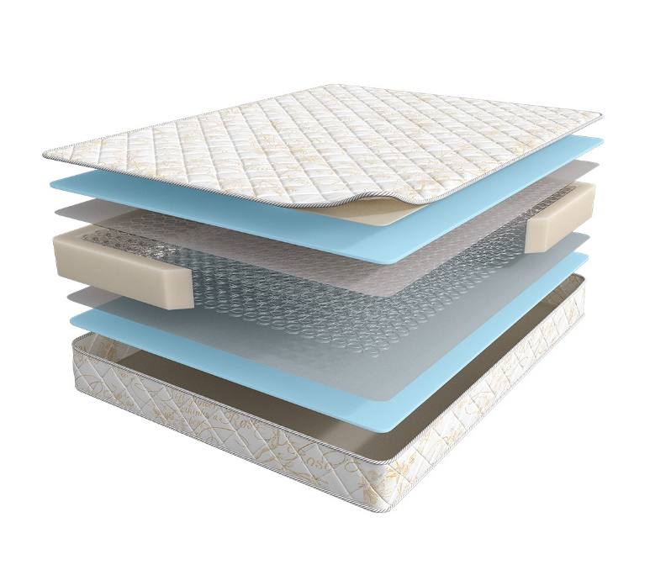
 | 1. Жаккард, стеганый на синтепоне 2. Высокоэластичная пена 3. Износоустойчивый спанбонд 4. Пружинный блок Bonnel 5. Усиление матраса по периметру h ≈ 18 см max нагрузка: 90 кг расширенная гарантия: 36 месяцев жесткость: ниже средней тип матраса: двусторонний | Матрас 200*070 Balance Smart | Длина 186, 190, 195, 200 | 70 | 7,669 | 8% | 7,055 | 4,100
 |  | Матрас 200*080 Balance Smart |  | 80 | 8,495 | 8% | 7,815 | 4,529
 |  | Матрас 200*090 Balance Smart |  | 90 | 9,259 | 8% | 8,518 | 4,949
 |  | Матрас 200*120 Balance Smart |  | 120 | 12,287 | 8% | 11,304 | 6,558
 |  | Матрас 200*140 Balance Smart |  | 140 | 13,472 | 8% | 12,394 | 7,200
 |  | Матрас 200*160 Balance Smart |  | 160 | 15,334 | 8% | 14,107 | 8,206
 |  | Матрас 200*180 Balance Smart |  | 180 | 16,876 | 8% | 15,526 | 9,017
 |  | Матрас 200*200 Balance Smart |  | 200 | 18,737 | 8% | 17,238 | 10,006
BALANCE PRACTICE (Практис) - только из наличия | Состав | Наименование МЦ | Размер |  | Розничная цена до скидки | Скидка розн. | Розничная цена | Оптовая цена
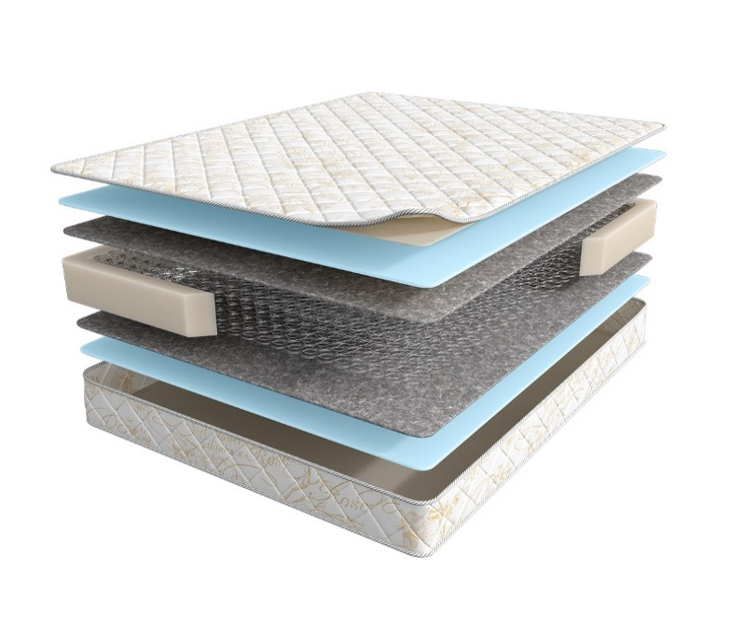
 | 1. Жаккард, стеганый на синтепоне 2. Высокоэластичная пена 3. Хлопковый войлок 4. Пружинный блок Bonnel 5. Усиление матраса по периметру h ≈ 18 см max нагрузка: 90 кг расширенная гарантия: 36 месяцев жесткость: ниже средней тип матраса: двусторонний | Матрас 200*070 Balance Practice | Длина 186, 190, 195, 200 | 70 | 8,058 | 8% | 7,413 | 4,681
 |  | Матрас 200*080 Balance Practice |  | 80 | 8,920 | 8% | 8,206 | 5,173
 |  | Матрас 200*090 Balance Practice |  | 90 | 9,734 | 8% | 8,955 | 5,650
 |  | Матрас 200*120 Balance Practice |  | 120 | 12,898 | 8% | 11,866 | 7,486
 |  | Матрас 200*140 Balance Practice |  | 140 | 14,149 | 8% | 13,017 | 8,222
 |  | Матрас 200*160 Balance Practice |  | 160 | 16,147 | 8% | 14,855 | 9,372
 |  | Матрас 200*180 Balance Practice |  | 180 | 17,738 | 8% | 16,319 | 10,301
 |  | Матрас 200*200 Balance Practice |  | 200 | 19,735 | 8% | 18,156 | 11,467
BALANCE PALMA (Пальма) - только из наличия | Состав | Наименование МЦ | Размер |  | Розничная цена до скидки | Скидка розн. | Розничная цена | Оптовая цена
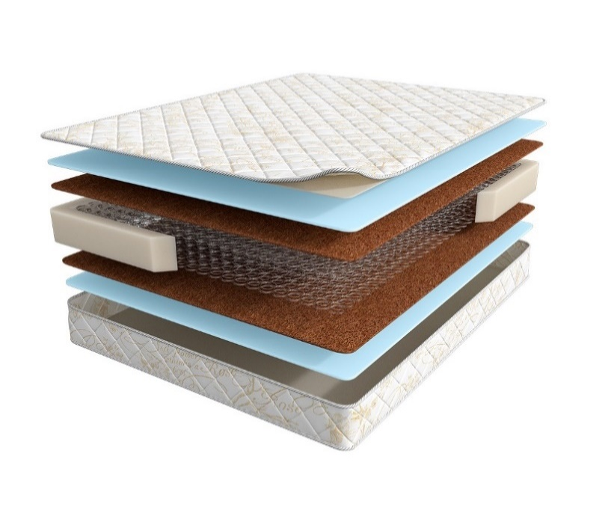
 | 1. Жаккард, стеганый на синтепоне 2. Высокоэластичная пена 3. Инновационный материал BICOCOS 4. Пружинный блок Bonnel 5. Усиление матраса по периметру h ≈ 20 см max нагрузка: 90 кг расширенная гарантия: 36 месяцев жесткость: средняя тип матраса: двусторонний | Матрас 200*070 Balance Palma | Длина 186, 190, 195, 200 | 70 | 11,087 | 14% | 9,535 | 5,473
 |  | Матрас 200*080 Balance Palma |  | 80 | 12,187 | 14% | 10,481 | 6,030
 |  | Матрас 200*090 Balance Palma |  | 90 | 13,630 | 14% | 11,722 | 6,741
 |  | Матрас 200*120 Balance Palma |  | 120 | 17,495 | 14% | 15,046 | 8,663
 |  | Матрас 200*140 Balance Palma |  | 140 | 19,319 | 14% | 16,614 | 9,569
 |  | Матрас 200*160 Balance Palma |  | 160 | 22,027 | 14% | 18,943 | 10,901
 |  | Матрас 200*180 Balance Palma |  | 180 | 24,229 | 14% | 20,837 | 11,990
 |  | Матрас 200*200 Balance Palma |  | 200 | 26,917 | 14% | 23,149 | 13,311
BALANCE FORMA (Форма) | Состав | Наименование МЦ | Размер |  | Розничная цена до скидки | Скидка розн. | Розничная цена | Оптовая цена
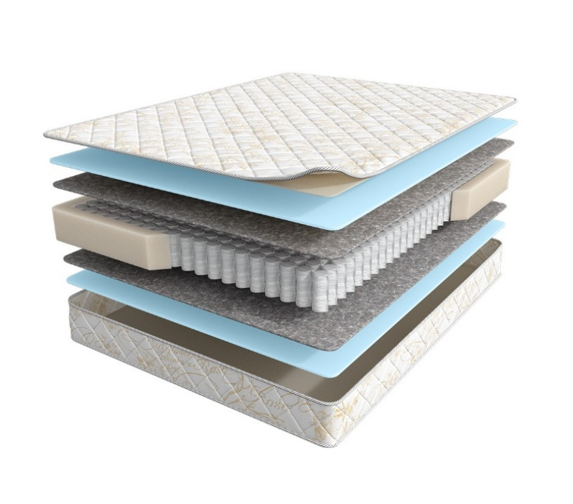
 | 1. Жаккард, стеганый на синтепоне 2. Высокоэластичная пена 3. Хлопковый войлок 4. Блок независимых пружин повышенной надежности 5. Усиление матраса по периметру h ≈ 17 см max нагрузка: 110 кг расширенная гарантия: 36 месяцев жесткость: средняя тип матраса: двусторонний | Матрас 200*070 Balance Forma | Длина 186, 190, 195, 200 | 70 | 10,914 | 0% | 10,914 | 6,626
 |  | Матрас 200*080 Balance Forma |  | 80 | 11,834 | 0% | 11,834 | 7,183
 |  | Матрас 200*090 Balance Forma |  | 90 | 12,978 | 0% | 12,978 | 7,886
 |  | Матрас 200*120 Balance Forma |  | 120 | 16,813 | 0% | 16,813 | 10,223
 |  | Матрас 200*140 Balance Forma |  | 140 | 18,760 | 0% | 18,760 | 11,421
 |  | Матрас 200*160 Balance Forma |  | 160 | 21,241 | 0% | 21,241 | 12,913
 |  | Матрас 200*180 Balance Forma |  | 180 | 23,377 | 0% | 23,377 | 14,205
 |  | Матрас 200*200 Balance Forma |  | 200 | 26,026 | 0% | 26,026 | 15,825
BALANCE STATUS (Статус) | Состав | Наименование МЦ | Размер |  | Розничная цена до скидки | Скидка розн. | Розничная цена | Оптовая цена
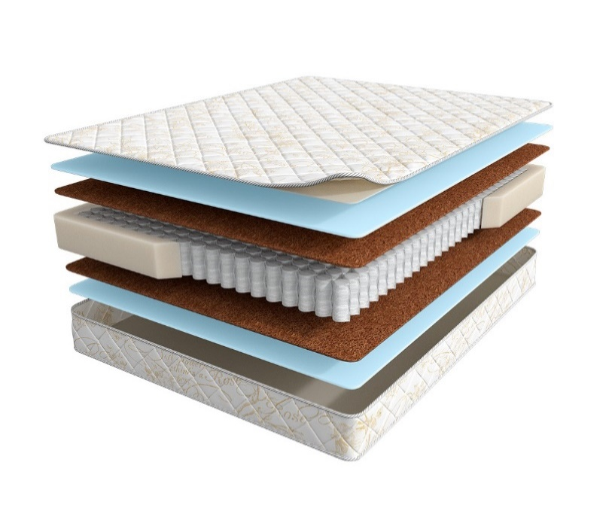
 | 1. Жаккард, стеганый на синтепоне 2. Высокоэластичная пена 3. Инновационный материал BICOCOS 4. Блок независимых пружин повышенной надежности 5. Усиление матраса по периметру h ≈ 19 см max нагрузка: 110 кг расширенная гарантия: 36 месяцев жесткость: выше средней тип матраса: двусторонний | Матрас 200*070 Balance Status | Длина 186, 190, 195, 200 | 70 | 13,927 | 0% | 13,927 | 7,394
 |  | Матрас 200*080 Balance Status |  | 80 | 15,146 | 0% | 15,146 | 8,028
 |  | Матрас 200*090 Balance Status |  | 90 | 16,629 | 0% | 16,629 | 8,822
 |  | Матрас 200*120 Balance Status |  | 120 | 21,494 | 0% | 21,494 | 11,405
 |  | Матрас 200*140 Balance Status |  | 140 | 24,124 | 0% | 24,124 | 12,792
 |  | Матрас 200*160 Balance Status |  | 160 | 27,290 | 0% | 27,290 | 14,481
 |  | Матрас 200*180 Balance Status |  | 180 | 30,075 | 0% | 30,075 | 15,954
 |  | Матрас 200*200 Balance Status |  | 200 | 33,455 | 0% | 33,455 | 17,751
BALANCE LUX (Люкс) | Состав | Наименование МЦ | Размер |  | Розничная цена до скидки | Скидка розн. | Розничная цена | Оптовая цена
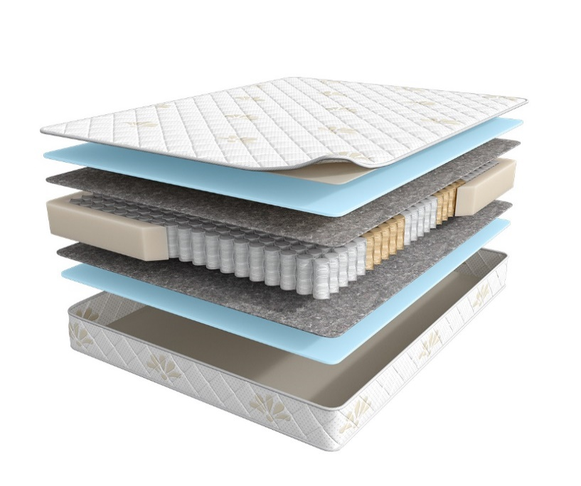
 | 1. Трикотаж, стеганый на синтепоне 2. Высокоэластичная пена 3. Хлопковый войлок 4. 5-ти зональный блок независимых пружин, h-15 см 5. Усиление матраса по периметру h ≈ 19 см max нагрузка: 120 кг расширенная гарантия: 36 месяцев жесткость: средняя тип матраса: двусторонний | Матрас 200*070 Balance Lux | Длина 186, 190, 195, 200 | 70 | 12,098 | 0% | 12,098 | 7,354
 |  | Матрас 200*080 Balance Lux |  | 80 | 13,064 | 0% | 13,064 | 7,964
 |  | Матрас 200*090 Balance Lux |  | 90 | 14,354 | 0% | 14,354 | 8,735
 |  | Матрас 200*120 Balance Lux |  | 120 | 18,531 | 0% | 18,531 | 11,279
 |  | Матрас 200*140 Balance Lux |  | 140 | 20,686 | 0% | 20,686 | 12,603
 |  | Матрас 200*160 Balance Lux |  | 160 | 23,368 | 0% | 23,368 | 14,237
 |  | Матрас 200*180 Balance Lux |  | 180 | 25,732 | 0% | 25,732 | 15,666
 |  | Матрас 200*200 Balance Lux |  | 200 | 28,602 | 0% | 28,602 | 17,415
BALANCE PRESTIGE (Престиж) | Состав | Наименование МЦ | Размер |  | Розничная цена до скидки | Скидка розн. | Розничная цена | Оптовая цена
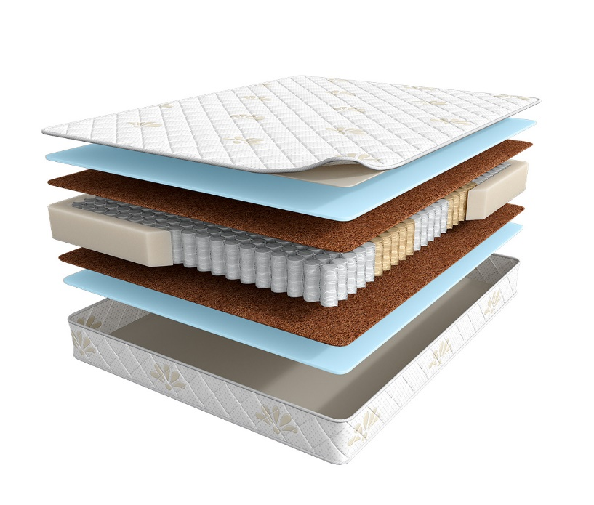
 | 1. Трикотаж, стеганый на синтепоне 2. Высокоэластичная пена 3. Инновационный материал BICOCOS 4. 5-ти зональный блок независимых пружин, h-15 см 5. Усиление матраса по периметру h ≈ 20 см max нагрузка: 120 кг расширенная гарантия: 36 месяцев жесткость: выше средней тип матраса: двусторонний | Матрас 200*070 Balance Prestige | Длина 186, 190, 195, 200 | 70 | 15,525 | 0% | 15,525 | 8,853
 |  | Матрас 200*080 Balance Prestige |  | 80 | 16,871 | 0% | 16,871 | 9,609
 |  | Матрас 200*090 Balance Prestige |  | 90 | 18,513 | 0% | 18,513 | 10,547
 |  | Матрас 200*120 Balance Prestige |  | 120 | 23,846 | 0% | 23,846 | 13,582
 |  | Матрас 200*140 Balance Prestige |  | 140 | 26,734 | 0% | 26,734 | 15,237
 |  | Матрас 200*160 Balance Prestige |  | 160 | 30,234 | 0% | 30,234 | 17,225
 |  | Матрас 200*180 Balance Prestige |  | 180 | 33,275 | 0% | 33,275 | 18,964
 |  | Матрас 200*200 Balance Prestige |  | 200 | 36,961 | 0% | 36,961 | 21,065
BALANCE 2Sides (Тусайдс) | Состав | Наименование МЦ | Размер |  | Розничная цена до скидки | Скидка розн. | Розничная цена | Оптовая цена
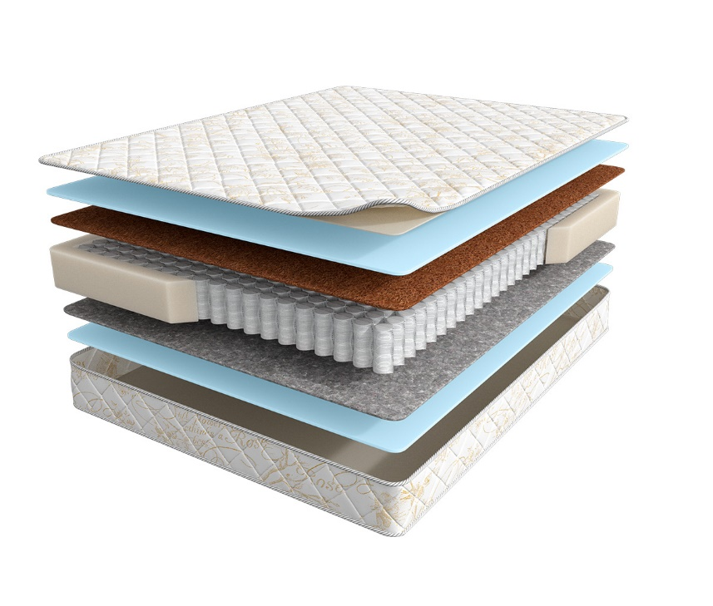
 | 1. Жаккард, стеганый на синтепоне 2. Высокоэластичная пена 3. Инновационный материал BICOCOS 4. Блок независимых пружин повышенной надежности 5. Усиление матраса по периметру 6. Хлопковый войлок 7. Высокоэластичная пена h ≈ 21 см max нагрузка: 110 кг расширенная гарантия: 36 месяцев жесткость: выше средней/средняя тип матраса: разносторонний | Матрас 200*070 Balance 2Sides | Длина 186, 190, 195, 200 | 70 | 12,611 | 12% | 11,098 | 7,350
 |  | Матрас 200*080 Balance 2Sides |  | 80 | 13,525 | 12% | 11,902 | 7,877
 |  | Матрас 200*090 Balance 2Sides |  | 90 | 14,996 | 12% | 13,196 | 8,730
 |  | Матрас 200*120 Balance 2Sides |  | 120 | 19,044 | 12% | 16,759 | 11,086
 |  | Матрас 200*140 Balance 2Sides |  | 140 | 21,725 | 12% | 19,118 | 12,652
 |  | Матрас 200*160 Balance 2Sides |  | 160 | 24,372 | 12% | 21,447 | 14,202
 |  | Матрас 200*180 Balance 2Sides |  | 180 | 27,042 | 12% | 23,797 | 15,746
 |  | Матрас 200*200 Balance 2Sides |  | 200 | 29,859 | 12% | 26,276 | 17,382
BALANCE FORMA АКЦИЯ (Форма Акция) | Состав | Наименование МЦ | Размер |  | Розничная цена до скидки | Скидка розн. | Розничная цена | Оптовая цена

 | 1. Жаккард, стеганый на синтепоне 2. Высокоэластичная пена 3. Хлопковый войлок 4. Блок независимых пружин Pocket h=15 повышенной надежности 5. Усиление матраса по периметру h ≈ 19 см max нагрузка: 110 кг расширенная гарантия: 36 месяцев жесткость: средняя тип матраса: двусторонний | Матрас 200*070 Balance Forma Акция | Длина 186, 190, 195, 200 | 70 | 10,579 | 13% | 9,246 | 5,833
 |  | Матрас 200*080 Balance Forma Акция |  | 80 | 11,487 | 13% | 10,040 | 6,320
 |  | Матрас 200*090 Balance Forma Акция |  | 90 | 12,598 | 13% | 11,011 | 6,942
 |  | Матрас 200*120 Balance Forma Акция |  | 120 | 16,317 | 13% | 14,261 | 8,994
 |  | Матрас 200*140 Balance Forma Акция |  | 140 | 18,226 | 13% | 15,930 | 10,055
 |  | Матрас 200*160 Balance Forma Акция |  | 160 | 20,618 | 13% | 18,020 | 11,376
 |  | Матрас 200*180 Balance Forma Акция |  | 180 | 22,684 | 13% | 19,826 | 12,504
 |  | Матрас 200*200 Balance Forma Акция |  | 200 | 25,883 | 13% | 22,622 | 14,280
BALANCE STATUS АКЦИЯ (Статус Акция) | Состав | Наименование МЦ | Размер |  | Розничная цена до скидки | Скидка розн. | Розничная цена | Оптовая цена
 | 1. Жаккард, стеганый на синтепоне 2. Высокоэластичная пена 3. Инновационный материал BICOCOS 4. Блок независимых пружин Pocket h=15 повышенной надежности 5. Усиление матраса по периметру h ≈ 20 см max нагрузка: 110 кг расширенная гарантия: 36 месяцев жесткость: выше средней тип матраса: двусторонний | Матрас 200*070 Balance Status Акция | Длина 186, 190, 195, 200 | 70 | 13,526 | 13% | 11,822 | 6,945
 |  | Матрас 200*080 Balance Status Акция |  | 80 | 14,711 | 13% | 12,857 | 7,540
 |  | Матрас 200*090 Balance Status Акция |  | 90 | 16,145 | 13% | 14,111 | 8,288
 |  | Матрас 200*120 Balance Status Акция |  | 120 | 20,875 | 13% | 18,245 | 10,710
 |  | Матрас 200*140 Balance Status Акция |  | 140 | 23,423 | 13% | 20,472 | 12,014
 |  | Матрас 200*160 Balance Status Акция |  | 160 | 26,499 | 13% | 23,160 | 13,542
 |  | Матрас 200*180 Balance Status Акция |  | 180 | 29,189 | 13% | 25,511 | 14,976
 |  | Матрас 200*200Balance Status Акция |  | 200 | 32,494 | 13% | 28,400 | 16,666

1. Допустимое отклонение в габаритах матраса (ШхГхВ) +/- 1,5 см
2. Гарантия по ТУ: 18 мес.
3. Декларация по ссылке | https://disk.yandex.ru/d/-aW-HO6h1tjeGA
4. Расширенная гарантия действует при покупке с чехлом
5. Матрасы доступны в нестандартных размерах. Более подробную информацию смотреть в инструкции по нестандартам.

